상품제안서
영국R. 최고급 본차이나 모던골드 9.5파스타접시 2P 세트 | 상품코드: S45533

 |  |  |  |  |  |  | 02-713-8555 | www.synergygift.co.kr
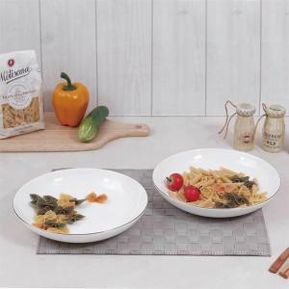

【상세/제작정보】

【인쇄/포장옵션】 | 스티커 / 포장지포장

【공급단가】 | 수량 | 50~ | 100~ | 500~ | 1,000~ | 3,000~
*VAT별도 | 단가 | 12,340원 | 12,050원 | 11,460원 | 11,170원 | 10,970원

【상품 URL】 | https://synergygift.co.kr:443/src/goods_detail.php?gdno=45533

